kralici
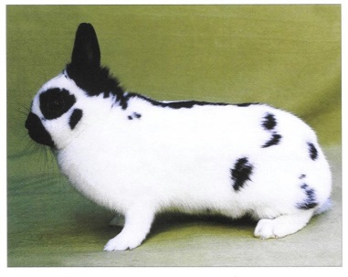
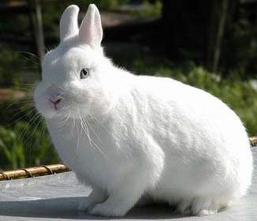
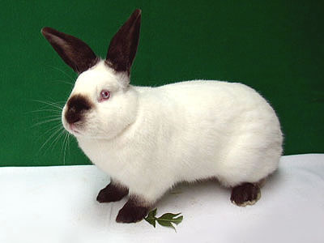
Vídeňský bílý modrooký | Český strakáč | Kalifornský
4.125 | 3.518 | 4.902
3.923 | 3.464 | 5.228
4.046 | 3.337 | 4.95
4.247 | 3.669 | 5.054
3.869 | 3.642 | 5.048
4.094 | 3.44 | 4.97
4.08 | 3.286 | 5.142
4.156 | 3.536 | 5.221
3.948 | 38.1 | 4.903
4.256 | 3.141 | 5.013
4.031 | 3.622 | 5.153
3.862 | 3.631 | 4.891
4.051 | 3.424 | 4.631
3.953 | 3.64 | 4.825
4.283 | 3.406 | 5.18
4.12 | 3.415 | 4.927
4.057 | 3.423 | 4.606
4.092 | 3.392 | 5.213
3.801 | 3.582
3.93 | 3.474
3.999 | 3.576
4.013 | 3.595
3.941 | 3.276

